关系图
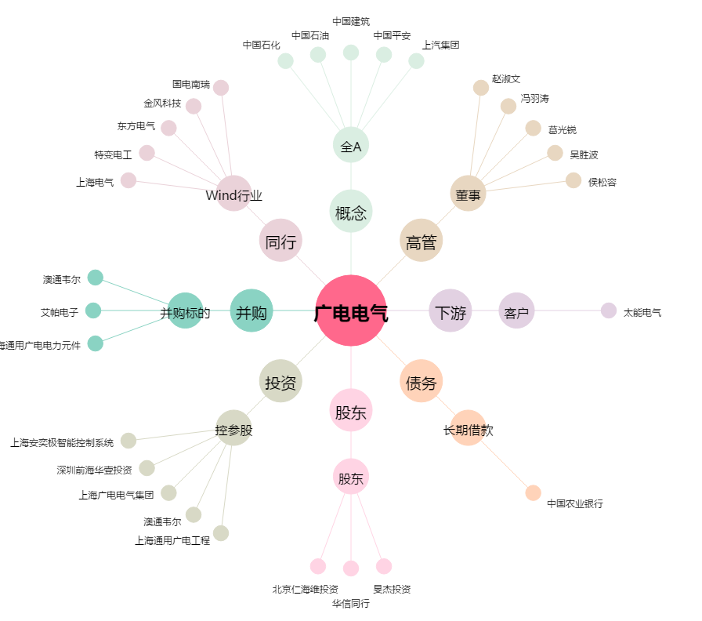
广电电气[601616.SH] - 关系概览图

